KON_Felles
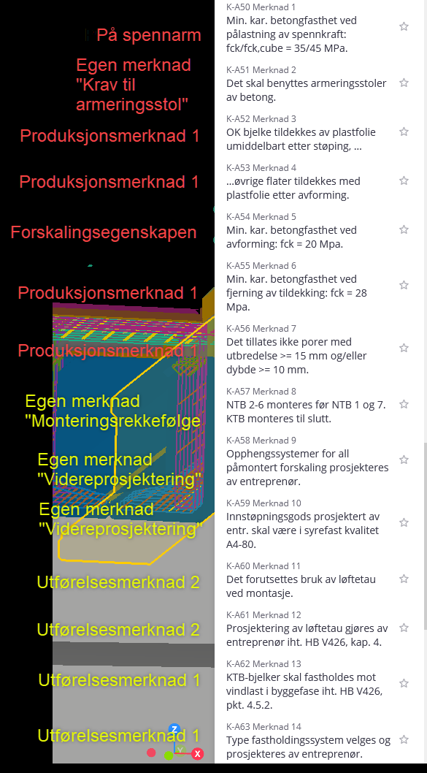
KON_Felles
Kommentar | Felles |  |  |  |  |  |  | Grønne egenskaper er det enighet på tvers av firmaene
 | Egenskapsnavn | Datatype | Nivå | Eksempelverdi | Tillatte verdier | Forklaring | Erfaringer | Grå egenskaper er det enighet om strukturen for, dersom det er behov/ønskelig, men praksis vedr om det inkluderes varierer mellom firmaene
 | KON.01 - Konstruksjonsnummer | text |  | K100 | K\d+ | Konstruksjonsnummer (K-nummer) slik prosjektet har definert det. Svært sentral referanse gjennom prosjektering og bygging, etter overlevering til byggherre overtar Byggverksnummer som viktigste referanse. Kan fjernes når Ifc støtter arv av egenskaper, da dette også rapporteres på BIM_Modellinfo.
 | KON.02 - Konstruksjonsnavn | text |  | Hov bru | K\d+ | Konstruksjonsnavn slik prosjektet har definert det. Satt av plassen til egenskapen, men ser ikke for oss at den blir brukt ofte.
 | KON.03 - Akse | text |  | 01 | \d+ | Aktuell bruakse for objektet. For overbygning defineres et naturlig system for den aktuelle konstruksjonen.
 | KON.10 - Konstruksjonsinndeling | text |  | Underbygning | Grunnarbeider, Kulvert, Underbygning, Overbygning, Overbygning (stål), Overbygning (betong), Etterarbeid, m.fl. | Grupperingsegenskap for objekttype. Dette er det høyeste nivået og er mornivå til Konstruksjonsdel. Verdiene gir en grov arbeidsplanlegging for utførende.
 | KON.11 - Konstruksjonsdel | text |  | Fundament akse 2 | Bunnplate, Kantbjelke, Fylling, Rekkverk, Kulvertvegg, Fuktbeskyttelse [fylle ut felles liste?] | Grupperingsegenskap for objekttype. Dette er et mellom-nivået og er datternivå av Konstruksjonsinndeling og mornivå til Elementgruppering. Verdiene kan sammenlignes med tittelfeltet på en tegning, og reflekterer normalt et naturlig steg for utførende under bygging.
 | KON.12 - Elementgruppering | text |  | Spennarmering | Armering, peler, spennarmering, boltegruppe | Grupperingsegenskap for objekttype. En samling av elementnavn som naturlig hører sammen, f.eks. produkter som bestilles som ett produkt, men som er modellert med flere objekter for å synliggjøre krav til delkomponenter i produktet.
 | KON.13 - Elementnavn | text |  | Fundament | Forslag i egen liste | Grupperingsegenskap for objekttype, og objektets navn. Dette er det laveste nivået av grupperingsegenskaper. En svært sentral egenskap for navigasjon og filtrering i konstruksjonsmodeller. Klassifserer objektet ut fra objektets funksjon.
 | KON.20 - Produksjonsenhet | text |  | PLD-1002 | .+ | Grupperingsegenskap for utførelsesrekkefølge. Dette er det høyeste nivået for utførelsesrekkfefølge og vil normalt reflektere arbeidsoperasjoner på byggeplass, f.eks. byggingen av et plasstøpt fundament. Alle objekter som skal bygges i en produksjonsenhet (f.eks. i en støpeetappe) skal markeres med lik verdi. Mornivå til Sammenstillingsnr, der dette er nødvendig.
 | KON.21 - Sammenstillingsnr | text |  | SB-1023 | .+ | Grupperingsegenskap for utførelsesrekkefølge. Dette er et mellom-nivå for utførelsesrekkfefølge og vil normalt reflektere samling av komponenter på fabrikk, f.eks. sammenstilling av et fagverk. Mornivå til Komponentnr. Kommer til anvendelse ved prefabrikkasjon
 | KON.22 - Komponentnr | text |  | DSB-1002 | .+ | Grupperingsegenskap for utførelsesrekkefølge. Dette er laveste nivå for utførelsesrekkfefølge og vil normalt reflektere enkeltkomponenter ("single part") til sammenstilling på fabrikk, f.eks. et hulprofil til en diagonal i et fagverk. Datternivå av Sammenstillingsnr.
 | KON.30 - Plasseringsprioritet | text |  | 2 - Viker for 1 | [1 - Aldri flyttes, 2 - Viker for 1, 3 - Lavest prioritet] | Plasseringsprioritet som kan benyttes der finjustering modellering for å unngå kollisjoner blir unødig tidkrevende. Typiske verdier er 1 for spennarmering, boltegrupper og sluk, 2 for slakkarmering og 3 for jordings- og nivelleringsbolter.
 | KON.31 - Plasseringsmerknad | text |  | Maks to jern kan kappes dersom konflikt med sluk | .+ | Merknad for å presisere løsning og utfylle "Plasseringsprioritet"
 | KON.40 - Materialtype | text |  | Betong | Forslag i egen liste | Gruppering av materialtyper.
 | KON.41 - Materialspesifikasjon | text |  | B35 SV-Standard | Forslag i egen liste | Presis materialspesifikasjon for materiale.
 | KON.42 - Overflatebehandling | text |  | Antigrafittibehandling | .+ | Krav til overflatebehandling av objektet, relevant for alle materialtyper.
 | KON.43 - Profilnavn | text |  | HEB200 |  | Objektets profil
 | KON.44 - Monteringsrekkefølge | text |  | 5 | .+ | Rekkefølge for å angi montering på byggeplass
 | KON.50 - Videreprosjektering | text |  | Opphengssystemer for all påmontert forskaling prosjekteres av entreprenør | .+ | Merknad for krav til leverandørprosjektering
 | KON.51 - Produksjonsmerknad 1 | text |  | Det tillates ikke porer med utbredelse >= 15 mm og/eller dybde >= 10 mm. | .+ | Merknad for krav til produksjon, typisk til fabriksasjon og verksted
 | KON.52 - Produksjonsmerknad 2 | text |  | OK bjelke tildekkes av plastfolie umiddelbart etter støping, øvrige flater tildekkes etter avforming. | .+ | Merknad 2 for krav til produksjon, typisk til fabriksasjon og verksted
 | KON.53 - Utførelsesmerknad 1 | text |  | KTB-bjelker skal fastholdes mot vindlast I byggefase iht HB V426, pkt. 4.5.2 | .+ | Merknad for krav til utførelse på byggeplass.
 | KON.54 - Utførelsesmerknad 2 | text |  | Det forutsettes bruk av løftetau ved montasje | .+ | Merknad 2 for krav til utførelse på byggeplass.
 | KON.55 - Øvrige merknader | text |  | Eksemplverdi? | .+ | Øvrige merknader som ikke dekkes av innhold i andre egenskaper
 | KON.60 - Produktbeskrivelse | text |  | Eksemplverdi? | .+ | Produktbeskrivelse av objekt, endres og oppdateres gjennom prosjekteringen. Vil typisk starte med en produktnøytral beskrivelse, og oppdateres til valgt produktnavn når det er klart. Særlig relevant for lager, spennarmering, rekkverk osv.
 | KON.61 - Leverandør | text |  | Spennteknikk |  | Leverandør på produkt/objekt. For eksempel leverandør av fuge, lager eller spennarmering
 | KON.70 - Supplerende tegning | text |  | K100_03 | .+ | Presis dokumentreferanse for ev. supplerede tegning til objektet, dvs. Tegningsnavn
 | KON.71 - Supplerende tegning link | Url |  | dokumenthotell.com/K100_03.pdf | .+ | Klikkbar link til supplerende tegningen på prosjektets dokumenthotell. Link må vedlikeholdes dersom levetid skal ivaretas, men vil uansett gi stor verdi gjennom prosjekterings- og byggefase.
 | KON.72 - Supplerende tegning base64 | text |  |  | .+ | Base64-koding av supplerende tegning. Koden kan dekodes og gjenopprette komplett pdf gjennom godt etablerte og støttede rutiner. Muliggjør lagring av tegninger direkte i modell.
 | Toleranser | text |  | Monteringstoleranse: xx, Verkstedstoleranse: xx, Toleranse mellom bolter: xx, Toleranse mellom boltegrupper: xx

KON_Armering
KON_Armering
 | Felles |  |  |  |  |  |  | Grønne egenskaper er det enighet på tvers av firmaene
 | Egenskapsnavn | Datatype | Nivå | Eksempelverdi | Tillatte verdier | Forklaring | Erfaringer | Grå egenskaper er det enighet om strukturen for, dersom det er behov/ønskelig, men praksis vedr om det inkluderes varierer mellom firmaene
 | ARM.01 - Armeringstekst | Text | IfcRebar | 65ø20c150.00.K95F-1002 | * | Sammenslått streng av sentrale egenskaper for armeringsjern
 | ARM.02 - Produksjonsmerknad (dup) | Text | IfcRebar | Dordiameter på krok er 100mm og avviker fra standard dor | * | Ekstraordinær merknad til bøyebenkoperatør. Altså info som ikke gis godt nok ellers i egenskapssettet
 | ARM.03 - Utførelsesmerknad (dup) | Text | IfcRebar | Legges 220mm over forskalingen | * | Merknad til utførende jernbinder. Gjerne info som bidrar til økt forståelse eller enklere legging av armeringen.
 | ARM.04 - Utførelsesmerknad 2 (dup) | Text | IfcRebar | Starter 8,3m fra endetverrbjelke akse 3 | * | Merknad til utførende jernbinder. Gjerne info som bidrar til økt forståelse eller enklere legging av armeringen.
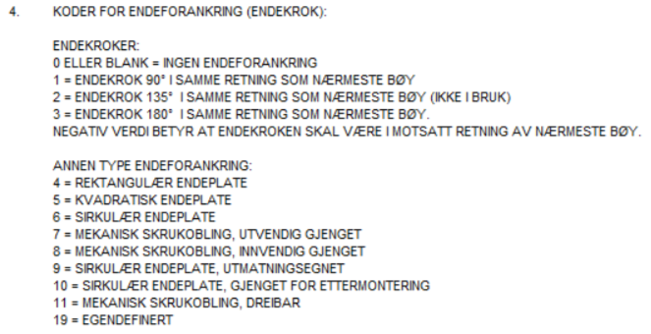
 | ARM.05 - Prefix | Text | IfcRebar | F | Defineres pr. konstruksjon | Prefiks for tildeling av armeringsjernets serienummer
 | ARM.06 - Serienummer | Text | IfcRebar | 1002 | Defineres pr. konstruksjon | Armeringsjernets serienummer. Dette er nummeret etter prefixen til pos.nr.
 | ARM.07 - Posnr | Text | IfcRebar | F-1002 | Prefix + serienummer | Sammenslått streng av prefiks og serienummer
 | ARM.08 - Stangdiameter | Length | IfcRebar | 20mm | Iht NS3766 (standardkoder) eller vedlegg 2 (prosjektets definerte 99-koder) | Armeringsjernets formkode
 | ARM.09 - Netttype | Text | IfcRebar | K335 | * | Benyttes dersom armeringen er et nett
 | ARM.10 - Senteravstand | Length | IfcRebar | 150mm | * | Typisk senteravstand for gruppen armeringsjernet tilhører
 | ARM.11 - Senteravstand modellert | Text | IfcRebar | 1*110 + 46*150 | * | Senteravstanden slik jerna faktisk er modellert (vil noen ganger avvike litt fra ARM.10 - senteravstand)
 | ARM.12 - Senteravstand skjærgrupper | Text | IfcRebar | 150mm | * | Senteravstand i tverretning for gruppen armeringsjernet tilhører, brukes kun for skjærarmering og kan isteden løses med en utførelsesmerknad.
 | ARM.13 - Plassering | Text | IfcRebar | Vertikal | Lengde, Tverr, Horisontal, Vertikal, Skjærarmering, Oppstikkende, I bøylehjørne | Beskrivelse av jernets plassering for å lette arbeidet til jernbinder med å plukke relevante jern fra en "information takeoff" i IFC.
 | ARM.14 - Referanse | Text | IfcRebar | OK | OK, UK, IK, YK, NS, FS, I sidekant ++ (kan og stå OK Lag 1 eller T1) | Beskrivelse av referanseflate på betong for jernets plassering (Referanse og Lag kan og slåes sammen her)
 | ARM.15 - Lag | Text | IfcRebar | Lag 1 | Lag 2 | Beskrivelse av lagrekkefølge gitt referanseflate (Kan droppes dersom de slåes sammen i ARM.14 - Referanse)
 | ARM.16 - Omfar | Integer | IfcRebar | 1000 | * | Nødvendig omfarlengde for valgte jern. Minste omfarlengde av jern som skjøtes er gjeldende.
 | ARM.17 - Er varierende? | Bool | IfcRebar | Nei | Ja/Nei | Kan brukes til å skille ut armeringsstenger som er varierende
 | ARM.18 - Antall i gruppe | Integer | IfcRebar | 47 | * | Antall armeringsjern i valgt gruppe
 | ARM.19 - Type | Text | IfcRebar | Stk | Stk/Skjærbøyle/Bøyle/LM/Nett | Sier noe om hva slags armering dette er
 | ARM.20 - Startnummer | Integer | IfcRebar | 1000 | * | Hvis pos.nr er "F-1023", er prefixet "F", serienummer "1023" og startnummeret er mest sannsynlig "1000". Brukes til å sortere armering utover kun prefix.
 | ARM.32 - Endekode 1 | Text | IfcRebar | 3 | Endekoder fra -3 til 11, pluss 19 som er egendefinert | Kode for endekrok eller mekanisk endeforankring
 | ARM.33 - Endetype 1 | Text | IfcRebar | 180 | Norsk betongforening publikasjon 8 | Betegnelse av endekrok eller mekanisk endeforankring
 | ARM.34 - Endekode 2 | Text | IfcRebar | 8 | Endekoder fra -3 til 11, pluss 19 som er egendefinert | Kode for endekrok eller mekanisk endeforankring
 | ARM.35 - Endetype 2 | Text | IfcRebar | Innv.gj.skrukobling | Norsk betongforening publikasjon 8 | Betegnelse av endekrok eller mekanisk endeforankring
 | ARM.36 - Materialgrad (dup) | Text | IfcRebar | B500NC | Typ. B500NC og B500NCR | Duplikat av materialgrad fra KON_Felles
 | ARM.37 - Formkode | Text | IfcRebar | 00 | Iht NS3766 (standardkoder) eller vedlegg 2 (prosjektets definerte 99-koder) | Armeringsjernets formkode
 | ARM.38 - BVBS | Text | IfcRebar | BF2D@Hj1@r@i@p0D-1017@l3500@n1@e5.52@d16@gB500NC@s50@a0@t0@Gl3500@w0@C92@ | BVBS-streng iht BVBS-manual | BVBS-beskrivelse av jernet som om jernet er et single-jern, dvs. n-leddet i Header-block er satt til 1. Kan og være gruppe-jern. Må koordinere valg med utførende.
 | ARM.39 - Dordiameter | Length | IfcRebar |  |  | Dordiameter gjelder generelt på jernet. Hvis avvik i en bøy, skal formkoden håndtere dette med R eventuelt så må unntaket forklares i "ARM.01 - Produksjonsmerknad"
 | ARM.40 - A | Length | IfcRebar |  |  | Lengdemål for fomkode
 | ARM.41 - B | Length | IfcRebar |  |  | Lengdemål for fomkode
 | ARM.42 - C | Length | IfcRebar |  |  | Lengdemål for fomkode
 | ARM.43 - D | Length | IfcRebar |  |  | Lengdemål for fomkode
 | ARM.44 - E | Length | IfcRebar |  |  | Lengdemål for fomkode
 | ARM.45 - F | Length | IfcRebar |  |  | Lengdemål for fomkode
 | ARM.46 - G | Length | IfcRebar |  |  | Lengdemål for fomkode
 | ARM.47 - H | Length | IfcRebar |  |  | Lengdemål for fomkode
 | ARM.48 - H1 | Length | IfcRebar |  |  | Lengdemål for fomkode
 | ARM.49 - H2 | Length | IfcRebar |  |  | Lengdemål for fomkode
 | ARM.50 - I | Length | IfcRebar |  |  | Lengdemål for fomkode
 | ARM.51 - J | Length | IfcRebar |  |  | Lengdemål for fomkode
 | ARM.52 - K | Length | IfcRebar |  |  | Lengdemål for fomkode
 | ARM.53 - R | Length | IfcRebar |  |  | Spesiell bøyeradie for formkode. Brukes kun i angitt bøy. Øvrige bøyer skal benytte dordiameter.
 | ARM.54 - W1 | Angle | IfcRebar |  |  | Vinkelmål for formkode
 | ARM.55 - W2 | Angle | IfcRebar |  |  | Vinkelmål for formkode
 | ARM.56 - W3 | Angle | IfcRebar |  |  | Vinkelmål for formkode
 | ARM.57 - W4 | Angle | IfcRebar |  |  | Vinkelmål for formkode
 | ARM.80 - Kapplengde | Length | IfcRebar | 8550mm | * | Jernets kapplengde før bøying
 | ARM.81 - Totallengde | Length | IfcRebar | 58550mm | * | Totallenge for hele armeringsgruppen. Spesielt aktuell dersom gruppen er definert som løpemeter
 | ARM.82 - Nettareal | Areal | IfcRebar | 28m2 | * | Benyttes dersom armeringen er et nett
 | ARM.83 - Vekt per jern | Weight | IfcRebar | 20kg | * | Vekt pr. jern
 | ARM.84 - Vekt per gruppe | Weight | IfcRebar | 1320kg | * | Total vekt av gruppen jern
 | MAX.40 - A | Length | IfcRebar |  | * | Største lengdemål for fomkode, og benyttes kun dersom jernet varierer (hvis ARM.17 - Er varierende?" = "Ja")
 | MAX.41 - B | Length | IfcRebar |  | * | Største lengdemål for fomkode, og benyttes kun dersom jernet varierer (hvis ARM.17 - Er varierende?" = "Ja")
 | MAX.42 - C | Length | IfcRebar |  | * | Største lengdemål for fomkode, og benyttes kun dersom jernet varierer (hvis ARM.17 - Er varierende?" = "Ja")
 | MAX.43 - D | Length | IfcRebar |  | * | Største lengdemål for fomkode, og benyttes kun dersom jernet varierer (hvis ARM.17 - Er varierende?" = "Ja")
 | MAX.44 - E | Length | IfcRebar |  | * | Største lengdemål for fomkode, og benyttes kun dersom jernet varierer (hvis ARM.17 - Er varierende?" = "Ja")
 | MAX.45 - F | Length | IfcRebar |  | * | Største lengdemål for fomkode, og benyttes kun dersom jernet varierer (hvis ARM.17 - Er varierende?" = "Ja")
 | MAX.46 - G | Length | IfcRebar |  | * | Største lengdemål for fomkode, og benyttes kun dersom jernet varierer (hvis ARM.17 - Er varierende?" = "Ja")
 | MAX.47 - H | Length | IfcRebar |  | * | Største lengdemål for fomkode, og benyttes kun dersom jernet varierer (hvis ARM.17 - Er varierende?" = "Ja")
 | MAX.48 - H1 | Length | IfcRebar |  | * | Største lengdemål for fomkode, og benyttes kun dersom jernet varierer (hvis ARM.17 - Er varierende?" = "Ja")
 | MAX.49 - H2 | Length | IfcRebar |  | * | Største lengdemål for fomkode, og benyttes kun dersom jernet varierer (hvis ARM.17 - Er varierende?" = "Ja")
 | MAX.50 - I | Length | IfcRebar |  | * | Største lengdemål for fomkode, og benyttes kun dersom jernet varierer (hvis ARM.17 - Er varierende?" = "Ja")
 | MAX.51 - J | Length | IfcRebar |  | * | Største lengdemål for fomkode, og benyttes kun dersom jernet varierer (hvis ARM.17 - Er varierende?" = "Ja")
 | MAX.52 - K | Length | IfcRebar |  | * | Største lengdemål for fomkode, og benyttes kun dersom jernet varierer (hvis ARM.17 - Er varierende?" = "Ja")
 | MAX.53 - R | Length | IfcRebar |  | * | Største lengdemål for fomkode, og benyttes kun dersom jernet varierer (hvis ARM.17 - Er varierende?" = "Ja")
 | MAX.54 - W1 | Angle | IfcRebar |  | * | Største vinkelmål for fomkode, og benyttes kun dersom jernet varierer (hvis ARM.17 - Er varierende?" = "Ja")
 | MAX.55 - W2 | Angle | IfcRebar |  | * | Største vinkelmål for fomkode, og benyttes kun dersom jernet varierer (hvis ARM.17 - Er varierende?" = "Ja")
 | MAX.56 - W3 | Angle | IfcRebar |  | * | Største vinkelmål for fomkode, og benyttes kun dersom jernet varierer (hvis ARM.17 - Er varierende?" = "Ja")
 | MAX.57 - W4 | Angle | IfcRebar |  | * | Største vinkelmål for fomkode, og benyttes kun dersom jernet varierer (hvis ARM.17 - Er varierende?" = "Ja")
 | MAX.80 - Kapplengde | Length | IfcRebar |  | * | Største kapplengde før bøying, og benyttes kun dersom jernet varierer (hvis ARM.17 - Er varierende?" = "Ja")
 | MIN.40 - A | Length | IfcRebar |  | * | Minste lengdemål for fomkode, og benyttes kun dersom jernet varierer (hvis ARM.17 - Er varierende?" = "Ja")
 | MIN.41 - B | Length | IfcRebar |  | * | Minste lengdemål for fomkode, og benyttes kun dersom jernet varierer (hvis ARM.17 - Er varierende?" = "Ja")
 | MIN.42 - C | Length | IfcRebar |  | * | Minste lengdemål for fomkode, og benyttes kun dersom jernet varierer (hvis ARM.17 - Er varierende?" = "Ja")
 | MIN.43 - D | Length | IfcRebar |  | * | Minste lengdemål for fomkode, og benyttes kun dersom jernet varierer (hvis ARM.17 - Er varierende?" = "Ja")
 | MIN.44 - E | Length | IfcRebar |  | * | Minste lengdemål for fomkode, og benyttes kun dersom jernet varierer (hvis ARM.17 - Er varierende?" = "Ja")
 | MIN.45 - F | Length | IfcRebar |  | * | Minste lengdemål for fomkode, og benyttes kun dersom jernet varierer (hvis ARM.17 - Er varierende?" = "Ja")
 | MIN.46 - G | Length | IfcRebar |  | * | Minste lengdemål for fomkode, og benyttes kun dersom jernet varierer (hvis ARM.17 - Er varierende?" = "Ja")
 | MIN.47 - H | Length | IfcRebar |  | * | Minste lengdemål for fomkode, og benyttes kun dersom jernet varierer (hvis ARM.17 - Er varierende?" = "Ja")
 | MIN.48 - H1 | Length | IfcRebar |  | * | Minste lengdemål for fomkode, og benyttes kun dersom jernet varierer (hvis ARM.17 - Er varierende?" = "Ja")
 | MIN.49 - H2 | Length | IfcRebar |  | * | Minste lengdemål for fomkode, og benyttes kun dersom jernet varierer (hvis ARM.17 - Er varierende?" = "Ja")
 | MIN.50 - I | Length | IfcRebar |  | * | Minste lengdemål for fomkode, og benyttes kun dersom jernet varierer (hvis ARM.17 - Er varierende?" = "Ja")
 | MIN.51 - J | Length | IfcRebar |  | * | Minste lengdemål for fomkode, og benyttes kun dersom jernet varierer (hvis ARM.17 - Er varierende?" = "Ja")
 | MIN.52 - K | Length | IfcRebar |  | * | Minste lengdemål for fomkode, og benyttes kun dersom jernet varierer (hvis ARM.17 - Er varierende?" = "Ja")
 | MIN.53 - R | Length | IfcRebar |  | * | Minste lengdemål for fomkode, og benyttes kun dersom jernet varierer (hvis ARM.17 - Er varierende?" = "Ja")
 | MIN.54 - W1 | Angle | IfcRebar |  | * | Minste vinkelmål for fomkode, og benyttes kun dersom jernet varierer (hvis ARM.17 - Er varierende?" = "Ja")
 | MIN.55 - W2 | Angle | IfcRebar |  | * | Minste vinkelmål for fomkode, og benyttes kun dersom jernet varierer (hvis ARM.17 - Er varierende?" = "Ja")
 | MIN.56 - W3 | Angle | IfcRebar |  | * | Minste vinkelmål for fomkode, og benyttes kun dersom jernet varierer (hvis ARM.17 - Er varierende?" = "Ja")
 | MIN.57 - W4 | Angle | IfcRebar |  | * | Minste vinkelmål for fomkode, og benyttes kun dersom jernet varierer (hvis ARM.17 - Er varierende?" = "Ja")
 | MIN.80 - Kapplengde | Length | IfcRebar |  | * | Minste kapplengde før bøying, og benyttes kun dersom jernet varierer (hvis ARM.17 - Er varierende?" = "Ja")

KON_Sveis
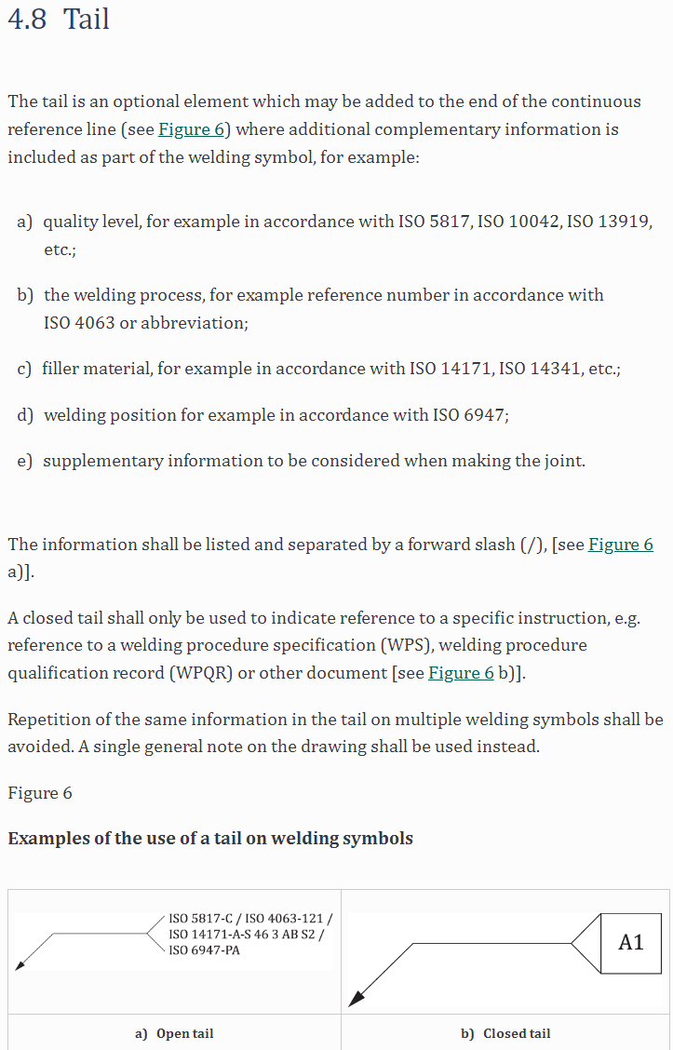
KON_Sveis
 | Felles
 | Egenskapsnavn | Datatype | Nivå | Eksempelverdi | Tillatte verdier | Forklaring | Erfaringer
 | SVS.01 - Type side 1 | string |  | Kilsveis | * Se liste nedenfor
 | SVS.02 - Type side 2 | string |  | Kilsveis | * Se liste nedenfor
 | SVS.03 - Størrelse side 1 | length |  | 5 |  | Størrelse på sveis side 1
 | SVS.04 - Størrelse side 2 | length |  | 5 |  | Størrelse på sveis side 2
 | SVS.05 - Tilleggssymbol side 1 | string |  | Plan | Ingen / Plan / Konveks / Konkav | Sveisens synlige overflate side 1
 | SVS.06 - Tilleggssymbol side 2 | string |  | Konveks | Ingen / Plan / Konveks / Konkav | Sveisens synlige overflate side 2
 | SVS.10 - Lengde på sveis | length |  | 100 |  | Total lengde på sveis. begge sider
 | SVS.15 - Utførelsessted | string |  | Site / Workshop
 | SVS.20 - Sveisekontrollklasse | string |  | WIC1 iht. NS-EN 1090-2:2018 Tillegg L | WIC1-WIC5 | Velg om du vil ha med referanse til standard eller ei
 | SVS.21 - Detaljkategori | string |  | Kvalitetsnivå C 63 iht. NS-EN 1090-2 | Kvalitetsnivå C 63 / B90 / B125 | Ved utmattelsespåkjent sveis må det settes detaljkategori

 |  |  |  |  | *
 |  |  |  |  | Ingen
 |  |  |  |  | Bertelsveis
 |  |  |  |  | Buttsveis i I-fuge
 |  |  |  |  | Buttsveis i V-fuge
 |  |  |  |  | Buttsveis i halv V-fuge
 |  |  |  |  | Buttsveis i halv Y-fuge
 |  |  |  |  | Buttsveis i Y-fuge
 |  |  |  |  | Buttsveis i U-fuge
 |  |  |  |  | Buttsveis i Y-fuge | J-fuge???
 |  |  |  |  | Bakveis med ettersveis på rotsiden
 |  |  |  |  | Kilsveis
 |  |  |  |  | Pluggsveis
 |  |  |  |  | Punktsveis
 |  |  |  |  | Sømsveis
 |  |  |  |  | Hulkilsveis
 |  |  |  |  | Spesialsveis (se merknad)

 |  |  |  |  | Ingen | Må dobbeltsjekkes!
 |  |  |  |  | Kvalitetsnivå C 63 iht. NS-EN 1090-2 | Må dobbeltsjekkes!
 |  |  |  |  | Kvalitetsnivå B 90 iht. NS-EN 1090-2 | Må dobbeltsjekkes!
 |  |  |  |  | Kvalitetsnivå B 125 iht. NS-EN 1090-2 | Må dobbeltsjekkes!

